5 класс
 | Итоговый протокол школьного этапа всероссийской олимпиады школьников по Основам безопасности жизнедеятельности

 | класс | 5
 | Дата: | 2019-10-11
 | Мах. балл | 80 | 40+40
код | Фамилия | Имя | Отчество | Дата рождения | Полное наименование ОУ | Класс | Фамилия | Имя | Отчество (учителя полностью) | Сумма баллов практика | Сумма баллов теория | Всего баллов | Статус участника
5-6-50 | Полунина | Виктория | Алексеевна | 2008-09-25 | Муниципальное общеобразовательное учреждение "Солдатская средняя общеобразовательная школа Ракитянского района | 5 | Рязанов | Юрий | Александрович | 40 | 40 | 40 | победитель
5-6-118 | Кузин | Егор | Сергеевич | 2007-05-28 | муниципальное общеобразовательное учреждение "Дмитриевская средняя общеобразовательная школа" | 5 | Матчин | Юрий | Макарович | 40 | 12 | 52 | призер
5-6-103 | Литвинов | Антон | Александрович | 2008-11-19 | Муниципальное общеобразовательное учреждение "Ракитянская средняя общеобразовательная школа №2 имени А.И.Цыбулёва" Ракитянского района Белгородской области | 5 "Б" | Халилов | Сейфидар | Исроилович | 40 | 5 | 45 | призер
5-6-70 | Моруга | Виктория | Викторовна | 2008-02-03 | муниципальное общеобразовательное учреждение "Пролетарская средняя общеобразовательная школа № 2" Ракитянского района Белгородской области | 5 | Кравченко | Михаил | Викторович | 35 | 9 | 44 | призер
5-6-71 | Шаркова | Владислава | Вадимовна | 2009-01-11 | муниципальное общеобразовательное учреждение "Пролетарская средняя общеобразовательная школа № 2" Ракитянского района Белгородской области | 5 | Кравченко | Михаил | Викторович | 35 | 9 | 44 | призер
5-6-32 | Сорокин | Кирилл | Валерьевич | 8.08.2009 | Муниципальное общеобразовательное учреждение "Илёк-Кошарская средняя общеобразовательная школа" Ракитянского района Белгородской области | 5 | Мосиенко | Сергей | Павлович | 35 | 8 | 43 | призер
5-6-49 | Фильшин | Андрей | Андреевич | 2009-05-22 | Муниципальное общеобразовательное учреждение "Солдатская средняя общеобразовательная школа Ракитянского района | 5 | Рязанов | Юрий | Александрович | 30 | 13 | 43 | призер
5-6-63 | Скоморохова | Олеся | Владимировна | 2008-05-03 | Муниципальное общеобразовательное учреждение "Ракитянская средняя общеобразовательная школа №1" Ракитянского района Белгородской области | 5 | Роговой | Анатолий | Васильевич | 38 | 3 | 41 | призер
5-6-63 | Жукова | Ульяна | Максимовна | 2008-03-31 | Муниципальное общеобразовательное учреждение "Ракитянская средняя общеобразовательная школа №1" Ракитянского района Белгородской области | 5 | Роговой | Анатолий | Васильевич | 35 | 5 | 40 | призер
5-6-56 | Маслова | Валерия | Романовна | 2008-07-05 | Муниципальное общеобразовательное учреждение "Ракитянская средняя общеобразовательная школа №1" Ракитянского района Белгородской области | 5 | Роговой | Анатолий | Васильевич | 36 | 3 | 39 | призер
5-6-60 | Матвеенко | Анастасия | Юрьевна | 2008-12-06 | Муниципальное общеобразовательное учреждение "Ракитянская средняя общеобразовательная школа №1" Ракитянского района Белгородской области | 5 | Роговой | Анатолий | Васильевич | 37 | 1 | 38 | призер
5-6-54 | Закаряева | Кристина | Маратовна | 2008-09-30 | Муниципальное общеобразовательное учреждение "Ракитянская средняя общеобразовательная школа №1" Ракитянского района Белгородской области | 5 | Роговой | Анатолий | Васильевич | 27 | 10 | 37 | призер
5-6-30 | Сосоенко | Александра | Игоревна | 2008-11-18 | Муниципальное общеобразовательное учреждение "Илёк-Кошарская средняя общеобразовательная школа" Ракитянского района Белгородской области | 5 | Мосиенко | Сергей | Павлович | 30 | 6 | 36 | призер
5-6-64 | Абыденнова | Анна | Сергеевна | 2008-09-21 | Муниципальное общеобразовательное учреждение "Ракитянская средняя общеобразовательная школа №1" Ракитянского района Белгородской области | 5 | Роговой | Анатолий | Васильевич | 30 | 6 | 36 | призер
5-6-57 | Кутоманова | Анастасия | Александровна | 2008-05-31 | Муниципальное общеобразовательное учреждение "Ракитянская средняя общеобразовательная школа №1" Ракитянского района Белгородской области | 5 | Роговой | Анатолий | Васильевич | 29 | 7 | 36 | призер
5-6-81 | Ханган | Руслан | Андреевич | 2009-02-04 | Муниципальное общеобразовательное учреждение «Бобравская средняя общеобразовательная школа» Ракитянского района Белгородской области | 5 | Латышев | Иван | Федорович | 20 | 16 | 36 | призер
5-6-67 | Блинов | Дмитрий | Андреевич | 2008-06-20 | муниципальное общеобразовательное учреждение "Пролетарская средняя общеобразовательная школа № 2" Ракитянского района Белгородской области | 5 | Кравченко | Михаил | Викторович | 25 | 10 | 35 | призер
5-6-59 | Матвеенко | Виалетта | Сергеевна | 2008-08-22 | Муниципальное общеобразовательное учреждение "Ракитянская средняя общеобразовательная школа №1" Ракитянского района Белгородской области | 5 | Роговой | Анатолий | Васильевич | 34 | 1 | 35 | призер
5-6-65 | Колесников | Никита | Игоревич | 2008-09-12 | Муниципальное общеобразовательное учреждение "Ракитянская средняя общеобразовательная школа №1" Ракитянского района Белгородской области | 5 | Роговой | Анатолий | Васильевич | 34 | 1 | 35 | призер
5-6-82 | Водолага | Максим | Юрьевич | 2008-09-15 | Муниципальное общеобразовательное учреждение «Бобравская средняя общеобразовательная школа» Ракитянского района Белгородской области | 5 | Латышев | Иван | Федорович | 20 | 15 | 35 | призер
5-6-80 | Унковский | Андрей | Сергеевич | 2008-12-12 | Муниципальное общеобразовательное учреждение «Бобравская средняя общеобразовательная школа» Ракитянского района Белгородской области | 5 | Латышев | Иван | Федорович | 20 | 15 | 35 | призер
5-6-15 | Васильева | Юлия | Андреевна | 2008-01-02 | Муниципальное общеобразовательное учреждение "Ракитянская средняя общеобразовательная школа № 3 им. Н.Н. Федутенко" Ракитянского района Белгородской области | 5"Б" | Ревенко | Ольга | Васильевна | 30 | 5 | 35 | призер
5-6-52 | Беляева | Злата | Витальевна | 2008-07-07 | Муниципальное общеобразовательное учреждение "Ракитянская средняя общеобразовательная школа №1" Ракитянского района Белгородской области | 5 | Роговой | Анатолий | Васильевич | 31 | 3 | 34 | участник
5-6-95 | Толмачева | Дарья | Андреевна | 2008-03-15 | Муниципальное общеобразовательное учреждение "Пролетарская средняя общеобразовательная школа №1" Ракитянского района Белгородской области | 5б | Агарков | Василий | Анатольевич | 20 | 12 | 32 | участник
5-6-58 | Киселев | Демид | Олегович | 2008-03-20 | Муниципальное общеобразовательное учреждение "Ракитянская средняя общеобразовательная школа №1" Ракитянского района Белгородской области | 5 | Роговой | Анатолий | Васильевич | 31 | 1 | 32 | участник
5-6-109 | Ноздрина | Дарья | Дмитриевна | 2008-10-12 | Муниципальное общеобразовательное учреждение "Ракитянская средняя общеобразовательная школа №2 имени А.И.Цыбулёва" Ракитянского района Белгородской области | 5 "А" | Халилов | Сейфидар | Исроилович | 30 | 1 | 31 | участник
5-6-55 | Погорелов | Артем | Андреевич | 2008-12-11 | Муниципальное общеобразовательное учреждение "Ракитянская средняя общеобразовательная школа №1" Ракитянского района Белгородской области | 5 | Роговой | Анатолий | Васильевич | 27 | 4 | 31 | участник
5-6-111 | Скирденко | Петр | Дмитриевич | 2009-08-28 | Муниципальное общеобразовательное учреждение "Ракитянская средняя общеобразовательная школа №2 имени А.И.Цыбулёва" Ракитянского района Белгородской области | 5 "А" | Халилов | Сейфидар | Исроилович | 30 | 0 | 30 | участник
5-6-61 | Помаз | Вероника | Александровна | 2009-08-20 | Муниципальное общеобразовательное учреждение "Ракитянская средняя общеобразовательная школа №1" Ракитянского района Белгородской области | 5 | Роговой | Анатолий | Васильевич | 28 | 2 | 30 | участник
5-6-23 | Васильев | Николай | Сергеевич | 2008-12-15 | Муниципальное общеобразовательное учреждение "Васильевская основная общеобразовательная школа" | 5 | Гончаров | Василий | Иванович | 28 | 2 | 30 | участник
5-6-53 | Попов | Дмитрий | Владимирович | 2008-07-15 | Муниципальное общеобразовательное учреждение "Ракитянская средняя общеобразовательная школа №1" Ракитянского района Белгородской области | 5 | Роговой | Анатолий | Васильевич | 28 | 1 | 29 | участник
5-6-89 | Власенко | Игорь | Юрьевич | 2008-07-28 | Муниципальное общеобразовательное учреждение "Пролетарская средняя общеобразовательная школа №1" Ракитянского района Белгородской области | 5б | Агарков | Василий | Анатольевич | 20 | 8 | 28 | участник
5-6-96 | Гребенкина | Дарья | Сергеевна | 2008-11-18 | Муниципальное общеобразовательное учреждение "Пролетарская средняя общеобразовательная школа №1" Ракитянского района Белгородской области | 5б | Агарков | Василий | Анатольевич | 20 | 8 | 28 | участник
5-6-62 | Труфанов | Даниил | Дмитреевич | 2008-03-22 | Муниципальное общеобразовательное учреждение "Ракитянская средняя общеобразовательная школа №1" Ракитянского района Белгородской области | 5 | Роговой | Анатолий | Васильевич | 24 | 1 | 25 | участник
5-6-16 | Мартынова | Валерия | Александровна | 2008-05-02 | Муниципальное общеобразовательное учреждение "Ракитянская средняя общеобразовательная школа № 3 им. Н.Н. Федутенко" Ракитянского района Белгородской области | 5"Б" | Ревенко | Ольга | Васильевна | 25 | 0 | 25 | участник
5-6-68 | Панкратова | Ульяна | Алексеевна | 2008-05-13 | муниципальное общеобразовательное учреждение "Пролетарская средняя общеобразовательная школа № 2" Ракитянского района Белгородской области | 5 | Кравченко | Михаил | Викторович | 20 | 4 | 24 | участник
5-6-17 | Гапонова | Виктория | Станиславовна | 2008-07-25 | Муниципальное общеобразовательное учреждение "Ракитянская средняя общеобразовательная школа № 3 им. Н.Н. Федутенко" Ракитянского района Белгородской области | 5"Б" | Ревенко | Ольга | Васильевна | 20 | 4 | 24 | участник
5-6-85 | Бороденко | Максим | Викторович | 2008-04-28 | Муниципальное общеобразовательное учреждение "Вышнепенская основная общеобразовательная школа" Ракитянского района Белгородской области | 5 | Дурманов | Алексей | Евгеньевич | 10 | 13 | 23 | участник
5-6-69 | Недосекова | Евгения | Сергеевна | 2008-12-11 | муниципальное общеобразовательное учреждение "Пролетарская средняя общеобразовательная школа № 2" Ракитянского района Белгородской области | 5 | Кравченко | Михаил | Викторович | 20 | 1 | 21 | участник
5-6-12 | Забуга | Артем | Алексевич | 2009-02-14 | Муниципальное общеобразовательное учреждение "Ракитянская средняя общеобразовательная школа № 3 им. Н.Н. Федутенко" Ракитянского района Белгородской области | 5"Б" | Ревенко | Ольга | Васильевна | 20 | 1 | 21 | участник
5-6-110 | Денежко | Ксения | Алексеевна | 2009-01-20 | Муниципальное общеобразовательное учреждение "Ракитянская средняя общеобразовательная школа №2 имени А.И.Цыбулёва" Ракитянского района Белгородской области | 5 "А" | Халилов | Сейфидар | Исроилович | 10 | 10 | 20 | участник
5-6-18 | Зименко | Мария | Дмитриевна | 2009-03-07 | Муниципальное общеобразовательное учреждение "Ракитянская средняя общеобразовательная школа № 3 им. Н.Н. Федутенко" Ракитянского района Белгородской области | 5"Б" | Ревенко | Ольга | Васильевна | 20 | 0 | 20 | участник
5-6-84 | Ершова | Элина | Сергеевна | 2009-01-14 | Муниципальное общеобразовательное учреждение "Вышнепенская основная общеобразовательная школа" Ракитянского района Белгородской области | 5 | Дурманов | Алексей | Евгеньевич | 10 | 8 | 18 | участник
5-6-19 | Колбанов | Руслан | Дмитриевич | 2008-11-05 | Муниципальное общеобразовательное учреждение "Ракитянская средняя общеобразовательная школа № 3 им. Н.Н. Федутенко" Ракитянского района Белгородской области | 5"Б" | Ревенко | Ольга | Васильевна | 15 | 0 | 15 | участник
5-6-112 | Бондарчук | Богдан | Дмитриевич | 2009-06-25 | Муниципальное общеобразовательное учреждение "Ракитянская средняя общеобразовательная школа №2 имени А.И.Цыбулёва" Ракитянского района Белгородской области | 5 "Б" | Халилов | Сейфидар | Исроилович | 10 | 3 | 13 | участник
5-6-120 | Пашаев | Давуд | Ибрахимович | 2007-05-25 | муниципальное общеобразовательное учреждение "Дмитриевская средняя общеобразовательная школа" | 5 | Матчин | Юрий | Макарович | 10 | 0 | 10 | участник
5-6-14 | Добродомова | Диана | Ивановна | 01.09.2008г. | Муниципальное общеобразовательное учреждение "Ракитянская средняя общеобразовательная школа № 3 им. Н.Н. Федутенко" Ракитянского района Белгородской области | 5"Б" | Ревенко | Ольга | Васильевна | 10 | 0 | 10 | участник
5-6-13 | Бычков | Егор | Иванович | 2008-11-21 | Муниципальное общеобразовательное учреждение "Ракитянская средняя общеобразовательная школа № 3 им. Н.Н. Федутенко" Ракитянского района Белгородской области | 5"Б" | Ревенко | Ольга | Васильевна | 0 | 4 | 4 | участник
 |  |  |  |  |  |  |  |  |  |  |  | 1468

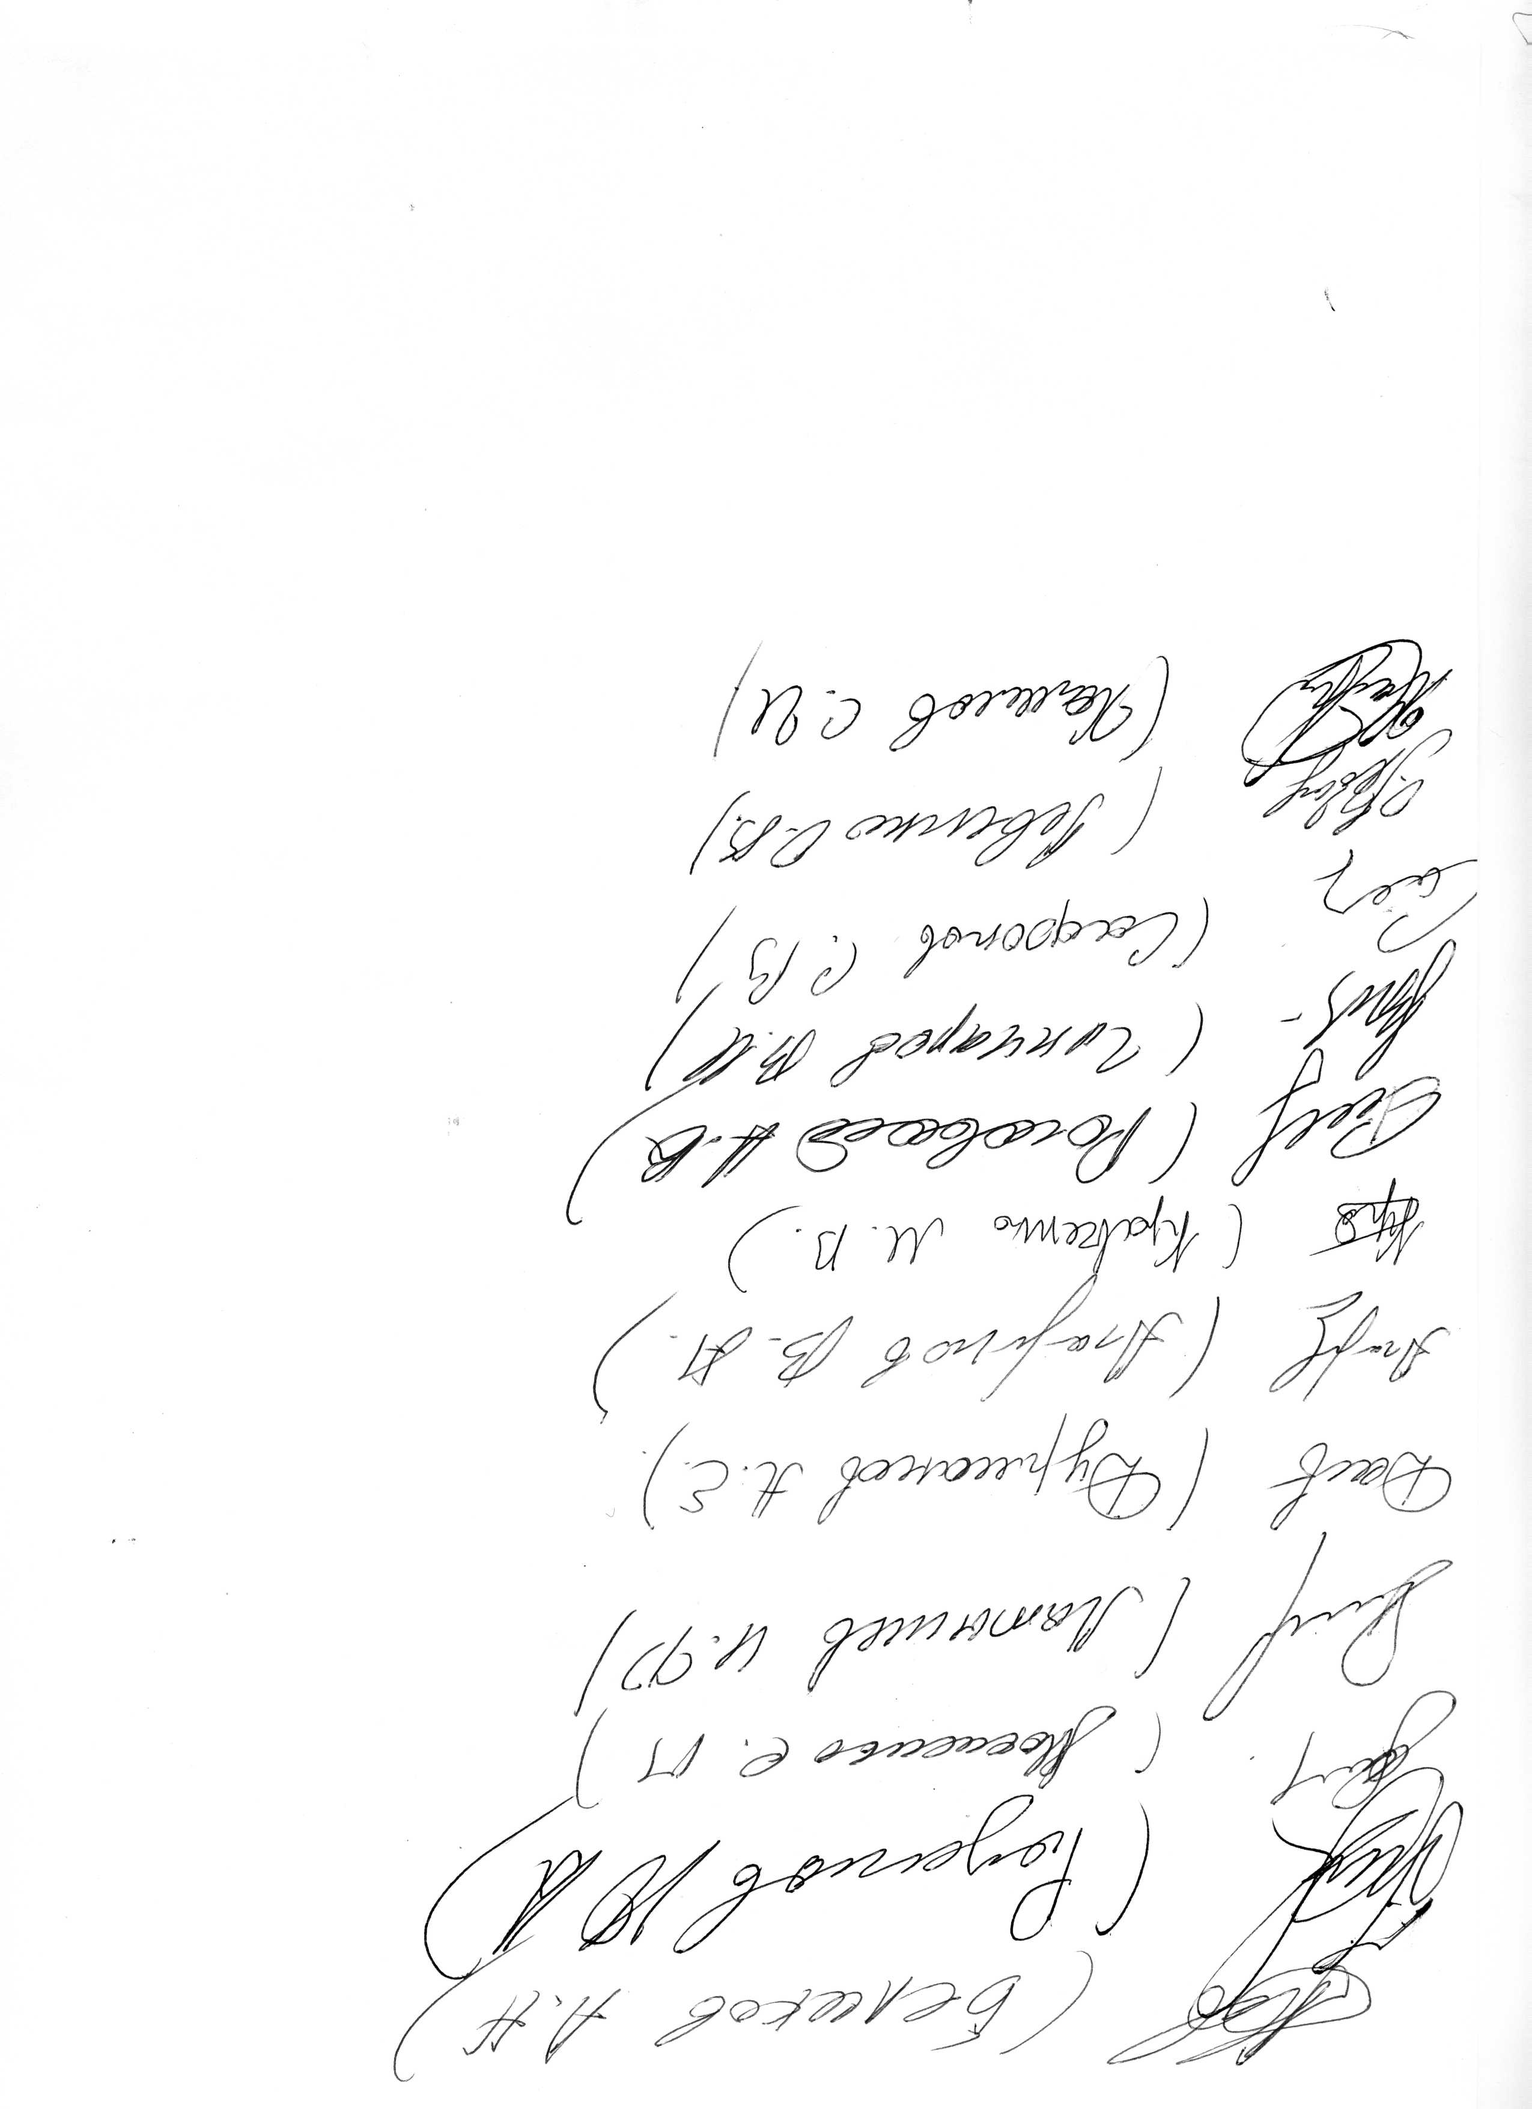
 | Члены жюри:

